상품제안서
고속 무선충전 펜꽂이 | 상품코드: F17165

 |  |  |  |  |  |  | 02-412-0044 | www.easy1.co.kr
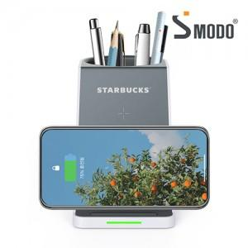

【상세/제작정보】 | 데스크테리어~ 양방향 거치충전, 듀얼코일 무선 고속충전 펜꽂이

【인쇄/포장옵션】 | 실크, 레이저, 풀칼라 / 포장지포장

【공급단가】 | 수량 | 50~ | 100~ | 500~ | 1,000~ | 2,000~
*VAT별도 | 단가 | 15,520원 | 14,950원 | 14,370원 | 13,800원 | 13,450원

【상품 URL】 | http://www.easy1.co.kr/src/goods_detail.php?gdno=17165

